Sheet1
과목명 | 마이크로프로세서 및 실습
분반 | 2
학번 | 2015136101, 2015136094
이름 | 이유정, 이소진
과제명 | 음악에 반응하는 LED 오디오 스펙트럼
번호 | 부품명 | 단가 | 수량(EA) | 가격 | 링크 | 사진
1 | 네오픽셀 쉴드 (구성품 : 쉴드 본체,터미널,40핀헤더 쉴드 헤더 (6,6,8,8,10)) -구매시 쉴드와 헤더 납땜 요청- | 33,000 | 1 | 33,000 | http://mechasolution.com/shop/goods/goods_view.php?goodsno=9344&category=045002 | 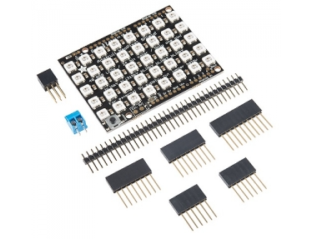 | 네오픽셀 쉴드와 구성품 핀헤더들 납땜 요청 해주세요! 053-588-4080
2 | 오디오 스펙트럼 쉴드 -밑에 따로 구매하는 핀헤더 키트와 납땜 요청- | 36,300 | 1 | 36,300 | http://mechasolution.com/shop/goods/goods_view.php?goodsno=9555&category=045002 | 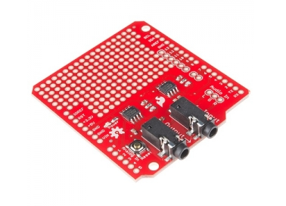 | 오디오 스펙트럼 쉴드랑 3번 핀헤더, 헤더핀 키트 납땜 요청 해주세요! 053-588-4080 (평 일 09:00 ~ 17:30)
3 | 아두이노 쉴드 핀헤더 키트 Ver.1 / 헤더핀 / 6,8,8,10 | 3,300 | 1 | 3,300 | http://mechasolution.com/shop/goods/goods_view.php?goodsno=390&category=045002 | 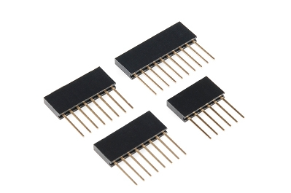
4 | 스테레오 M/M케이블 | 2,000 | 2 | 4,000 | http://powernet1.godo.co.kr/shop/ goods/goods_view.php?goodsno=3641 6&inflow=naver&NaPm=ct%3Diu3z74 94%7Cci%3D03c301ca96deec9e9d0fa7f a11d38887e67fd86f%7Ctr%3Dsls%7Csn %3D241345%7Chk%3D6d34ac17a12f1 58ff4a2f10b75128611ae258568 | 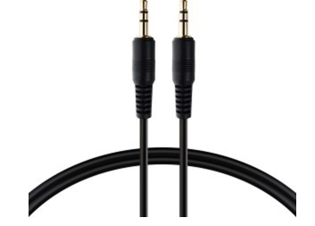
5 | 미니 스피커 | 15,800 | 1 | 15,800 | http://storefarm.naver.com/jnjbro/products/325885662?NaPm=ct%3Diu3zjzzk %7Cci%3D695a976c5ccf1c5da9e38c051 ee955d0950d70f0%7Ctr%3Dslc%7Csn% 3D304086%7Cic%3D%7Chk%3Dbe4ca bae17caae558abecda66832cf74329e10 bf | 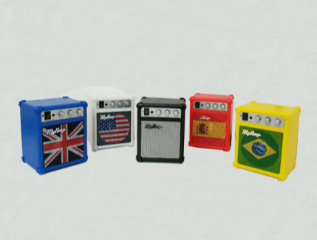
 | 배송비 | 2,500 | 3 | 7500
 | 총 금액 |  |  | 99,900

